Аляска
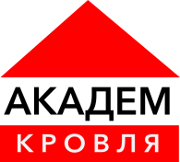

 | Офис и склад
 | г.Новосибирск, Бердское шоссе 270/1, офис 102
 | тел.: 255-83-58, 8-962-835-83-58

 |  |  | Прайс-лист действителен с 21.05.2018

Наименование |  | размеры | ед. изм. | цена
Сайдинг Аляска |  | 0,205*3,0 м. | шт. | 149 р.
Планка соединительная Аляска |  | 3,0 м. | шт.

